result
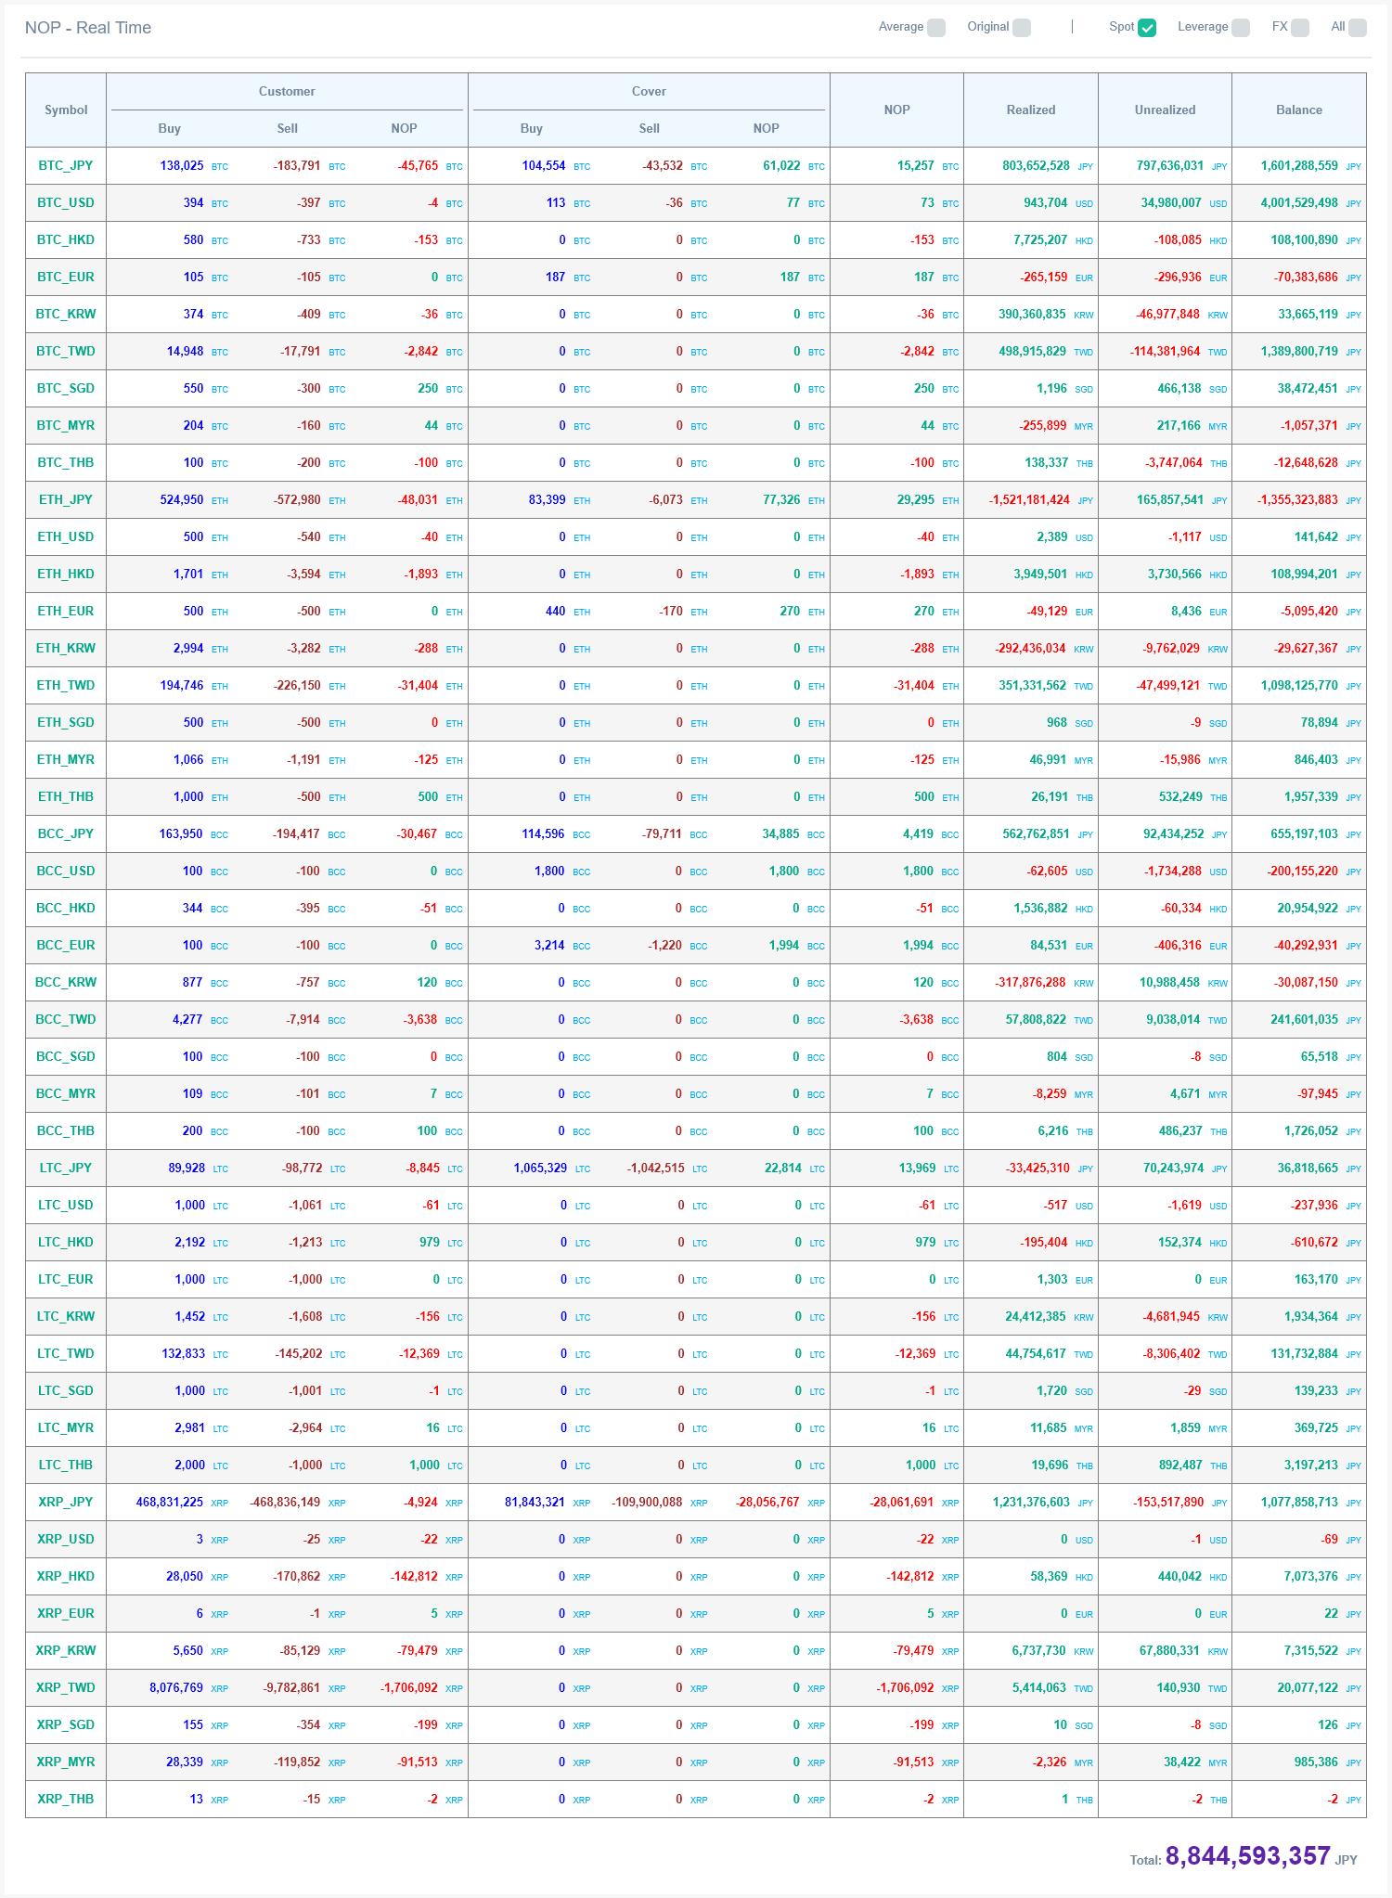
Symbol | Customer buy | Customer sell | Customer nop | Cover buy | Cover sell | Cover nop | NOP | Realized | Unrealized | Balance
BTC_USD | Đúng | Đúng | Đúng | Đúng | Đúng | Đúng | Đúng | Đúng | Đúng | Đúng
 | Đúng | Đúng | Đúng | Đúng | Đúng | Đúng | Đúng | Đúng | Đúng

